피벗
신규 접수 |  |  |  | 완료개수

접수년도 | 접수월 | 접수일 WW | 개수 : ITRNo | 완료년도 | 완료월 | 완료일 WW | 개수 : ITRNo
2019 |  |  | 42 | 2019 |  |  | 39 |  |  | 접수년도 | 접수월 | 접수일 WW | 접수량 | 완료량 | 개발자 | ITO | 비고
2020 |  |  | 689 | 2020 |  |  | 671 |  |  | 2019 | 19Y_11 | 47 | 1 | 2 | 7
2021 |  |  | 2639 | 2021 |  |  | 2610 |  |  |  |  | 48 | 21 | 14 | 7
2022 | 1 | 2 | 47 | (비어 있음) |  |  | 1 |  |  |  | 19Y_12 | 49 | 6 | 6 | 7
2022 | 1 | 3 | 20 | 2022 | 1 | 2 | 46 |  |  |  |  | 50 | 9 | 6 | 7
2022 | 1 | 4 | 33 | 2022 | 1 | 3 | 17 |  |  |  |  | 52 | 5 | 4 | 7
2022 | 1 | 5 | 30 | 2022 | 1 | 4 | 29 |  |  | 2020 | 1 | 2 | 2 | 7 | 4
2022 | 2 | 6 | 22 | 2022 | 1 | 5 | 26 |  |  |  |  | 3 | 7 | 4 | 4
2022 | 2 | 7 | 20 | 2022 | 2 | 6 | 22 |  |  |  |  | 4 | 13 | 4 | 4
2022 | 2 | 8 | 27 | 2022 | 2 | 7 | 65 |  |  |  |  | 5 | 6 | 11 | 4
2022 | 2 | 9 | 24 | 2022 | 2 | 8 | 30 |  |  |  | 2 | 6 | 28 | 14 | 4 |  | SAP CO 원가 개선 적용에 따른 MES 로직 변경 및 Migration
2022 | 2 | 10 | 11 | 2022 | 2 | 9 | 35 |  |  |  |  | 7 | 11 | 4 | 4
2022 | 3 | 10 | 46 | 2022 | 2 | 10 | 7 |  |  |  |  | 8 | 8 | 1 | 1
2022 | 3 | 11 | 50 | 2022 | 3 | 10 | 43 |  |  |  |  | 9 | 11 | 16 | 1
2022 | 3 | 12 | 36 | 2022 | 3 | 11 | 29 |  |  |  | 3 | 10 | 20 | 13 | 1
2022 | 3 | 13 | 41 | 2022 | 3 | 12 | 36 |  |  |  |  | 11 | 16 | 13 | 2
2022 | 3 | 14 | 41 | 2022 | 3 | 13 | 41 |  |  |  |  | 12 | 4 | 8 | 2
2022 | 4 | 14 | 2 | 2022 | 3 | 14 | 44 |  |  |  |  | 13 | 10 | 12 | 3
2022 | 4 | 15 | 33 | 2022 | 4 | 14 | 2 |  |  |  | 4 | 14 | 14 | 20 | 3
2022 | 4 | 16 | 36 | 2022 | 4 | 15 | 34 |  |  |  |  | 15 | 19 | 14 | 3
2022 | 4 | 17 | 34 | 2022 | 4 | 16 | 35 |  |  |  |  | 16 | 7 | 14 | 3
2022 | 4 | 18 | 38 | 2022 | 4 | 17 | 34 |  |  |  |  | 17 | 29 | 9 | 3 |  | 광섬유 대표 품종 추가로 인한 MES 로직 변경에 따른 추가 개발 MES 데이터 검증에 따른 수정 요청
2022 | 5 | 19 | 34 | 2022 | 4 | 18 | 37 |  |  |  |  | 18 | 5 | 8 | 3
2022 | 5 | 20 | 37 | 2022 | 5 | 19 | 30 |  |  |  | 5 | 19 | 7 | 13 | 3
2022 | 5 | 21 | 31 | 2022 | 5 | 20 | 39 |  |  |  |  | 20 | 14 | 21 | 3
2022 | 5 | 22 | 29 | 2022 | 5 | 21 | 33 |  |  |  |  | 21 | 15 | 33 | 3
2022 | 5 | 23 | 15 | 2022 | 5 | 22 | 27 |  |  |  |  | 22 | 16 | 18 | 3
2022 | 6 | 23 | 9 | 2022 | 5 | 23 | 18 |  |  |  | 6 | 23 | 24 | 18 | 3 |  | M365 설치 및 관리 추가 / 자동화창고 WMS 추가
2022 | 6 | 24 | 23 | 2022 | 6 | 23 | 6 |  |  |  |  | 24 | 14 | 6 | 3
2022 | 6 | 25 | 39 | 2022 | 6 | 24 | 20 |  |  |  |  | 25 | 14 | 25 | 3
2022 | 6 | 26 | 50 | 2022 | 6 | 25 | 38 |  |  |  |  | 26 | 3 | 9 | 3
2022 | 6 | 27 | 34 | 2022 | 6 | 26 | 45 |  |  |  | 7 | 27 | 14 | 13 | 2
2022 | 7 | 27 | 5 | 2022 | 6 | 27 | 34 |  |  |  |  | 28 | 7 | 11 | 2
2022 | 7 | 28 | 43 | 2022 | 7 | 27 | 5 |  |  |  |  | 29 | 17 | 10 | 2
2022 | 7 | 29 | 28 | 2022 | 7 | 28 | 54 |  |  |  |  | 30 | 16 | 21 | 2
2022 | 7 | 30 | 38 | 2022 | 7 | 29 | 30 |  |  |  |  | 31 | 17 | 17 | 2
2022 | 7 | 31 | 26 | 2022 | 7 | 30 | 38 |  |  |  | 8 | 32 | 23 | 17 | 2
2022 | 8 | 32 | 29 | 2022 | 7 | 31 | 25 |  |  |  |  | 33 | 10 | 16 | 2
(비어 있음) | (비어 있음) | (비어 있음) | 1 | 2022 | 8 | 32 | 25 |  |  |  |  | 34 | 10 | 9 | 2
 |  |  | 330 |  |  |  | 362 |  |  |  |  | 35 | 16 | 8 | 2 |  | 여름휴가
총합계 |  |  | 4762 | 총합계 |  |  | 4762 |  |  |  | 9 | 36 | 7 | 4 | 2
 |  |  |  |  |  |  |  |  |  |  |  | 37 | 13 | 14 | 2
 |  |  |  |  |  |  |  |  |  |  |  | 38 | 20 | 21 | 2
 |  |  |  |  |  |  |  |  |  |  |  | 39 | 12 | 12 | 2
 |  |  |  |  |  |  |  |  |  |  |  | 40 | 0 | 3 | 2
 |  |  |  |  |  |  |  |  |  |  | 10 | 41 | 10 | 8 | 2
 |  |  |  |  |  |  |  |  |  |  |  | 42 | 10 | 10 | 2
 |  |  |  |  |  |  |  |  |  |  |  | 43 | 15 | 14 | 2
 |  |  |  |  |  |  |  |  |  |  |  | 44 | 16 | 22 | 2
 |  |  |  |  |  |  |  |  |  |  | 11 | 45 | 16 | 17 | 2
 |  |  |  |  |  |  |  |  |  |  |  | 46 | 12 | 10 | 2
 |  |  |  |  |  |  |  |  |  |  |  | 47 | 15 | 14 | 2
 |  |  |  |  |  |  |  |  |  |  |  | 48 | 11 | 12 | 2
 |  |  |  |  |  |  |  |  |  |  | 12 | 49 | 22 | 15 | 2 |  | 네트워크 분리 준비
 |  |  |  |  |  |  |  |  |  |  |  | 50 | 10 | 16 | 2
 |  |  |  |  |  |  |  |  |  |  |  | 51 | 14 | 14 | 2
 |  |  |  |  |  |  |  |  |  |  |  | 52 | 12 | 11 | 2
 |  |  |  |  |  |  |  |  |  |  |  | 53 | 27 | 24 | 2 |  | 3사 시스템 분리 준비
 |  |  |  |  |  |  |  |  |  | 2021 | 21Y_1 | 1 | 1 | 1 | 2 |  | 연말 공휴일
 |  |  |  |  |  |  |  |  |  |  |  | 2 | 64 | 48 | 2 |  | 3사 시스템 분리 후 장애 처리
 |  |  |  |  |  |  |  |  |  |  |  | 3 | 60 | 44 | 2 |  | 3사 시스템 분리 후 관리할 시스템 증가
 |  |  |  |  |  |  |  |  |  |  |  | 4 | 46 | 47 | 2
 |  |  |  |  |  |  |  |  |  |  |  | 5 | 39 | 35 | 2
 |  |  |  |  |  |  |  |  |  |  | 21Y_2 | 6 | 38 | 39 | 2
 |  |  |  |  |  |  |  |  |  |  |  | 7 | 19 | 28 | 2
 |  |  |  |  |  |  |  |  |  |  |  | 8 | 52 | 50 | 3
 |  |  |  |  |  |  |  |  |  |  |  | 9 | 74 | 74 | 3 | 3
 |  |  |  |  |  |  |  |  |  |  | 21Y_3 | 10 | 60 | 74 | 3 | 3
 |  |  |  |  |  |  |  |  |  |  |  | 11 | 54 | 60 | 3 | 3
 |  |  |  |  |  |  |  |  |  |  |  | 12 | 72 | 76 | 3 | 3
 |  |  |  |  |  |  |  |  |  |  |  | 13 | 62 | 54 | 2 | 3
 |  |  |  |  |  |  |  |  |  |  | 21Y_4 | 14 | 50 | 44 | 2 | 3
 |  |  |  |  |  |  |  |  |  |  |  | 15 | 48 | 49 | 3 | 3
 |  |  |  |  |  |  |  |  |  |  |  | 16 | 66 | 68 | 3 | 3
 |  |  |  |  |  |  |  |  |  |  |  | 17 | 57 | 50 | 3 | 3
 |  |  |  |  |  |  |  |  |  |  |  | 18 | 56 | 47 | 3 | 3
 |  |  |  |  |  |  |  |  |  |  | 21Y_5 | 19 | 68 | 63 | 3 | 3
 |  |  |  |  |  |  |  |  |  |  |  | 20 | 54 | 55 | 3 | 3
 |  |  |  |  |  |  |  |  |  |  |  | 21 | 48 | 61 | 3 | 3
 |  |  |  |  |  |  |  |  |  |  |  | 22 | 56 | 60 | 3 | 3
 |  |  |  |  |  |  |  |  |  |  | 21Y_6 | 23 | 79 | 69 | 2 | 3
 |  |  |  |  |  |  |  |  |  |  |  | 24 | 53 | 63 | 2 | 3
 |  |  |  |  |  |  |  |  |  |  |  | 25 | 59 | 62 | 2 | 3
 |  |  |  |  |  |  |  |  |  |  |  | 26 | 56 | 59 | 2 | 3
 |  |  |  |  |  |  |  |  |  |  | 21Y_7 | 27 | 107 | 107 | 3 | 3
 |  |  |  |  |  |  |  |  |  |  |  | 28 | 69 | 69 | 3 | 3
 |  |  |  |  |  |  |  |  |  |  |  | 29 | 80 | 99 | 3 | 3
 |  |  |  |  |  |  |  |  |  |  |  | 30 | 75 | 69 | 3 | 3
 |  |  |  |  |  |  |  |  |  |  | 21Y_8 | 31 | 39 | 50 | 3 | 3 | 여름휴가
 |  |  |  |  |  |  |  |  |  |  |  | 32 | 53 | 55 | 3 | 3 | 여름휴가
 |  |  |  |  |  |  |  |  |  |  |  | 33 | 46 | 57 | 3 | 3 | 여름휴가
 |  |  |  |  |  |  |  |  |  |  |  | 34 | 36 | 34 | 3 | 3 | 여름휴가
 |  |  |  |  |  |  |  |  |  |  |  | 35 | 31 | 31 | 3 | 3 | 여름휴가
 |  |  |  |  |  |  |  |  |  |  | 21Y_9 | 36 | 52 | 49 | 3 | 3
 |  |  |  |  |  |  |  |  |  |  |  | 37 | 36 | 43 | 3 | 3
 |  |  |  |  |  |  |  |  |  |  |  | 38 | 42 | 33 | 3 | 3
 |  |  |  |  |  |  |  |  |  |  |  | 39 | 22 | 16 | 3 | 3
 |  |  |  |  |  |  |  |  |  |  | 21Y_10 | 40 | 29 | 24 | 1 | 0
 |  |  |  |  |  |  |  |  |  |  |  | 41 | 39 | 36 | 1 | 0
 |  |  |  |  |  |  |  |  |  |  |  | 42 | 8 | 9 | 1 | 0
 |  |  |  |  |  |  |  |  |  |  |  | 43 | 27 | 25 | 1 | 1
 |  |  |  |  |  |  |  |  |  |  |  | 44 | 38 | 35 | 1 | 1
 |  |  |  |  |  |  |  |  |  |  | 21Y_11 | 45 | 36 | 35 | 1 | 1
 |  |  |  |  |  |  |  |  |  |  |  | 46 | 39 | 37 | 1 | 1
 |  |  |  |  |  |  |  |  |  |  |  | 47 | 34 | 33 | 1 | 1
 |  |  |  |  |  |  |  |  |  |  |  | 48 | 28 | 28 | 1 | 1
IT Request 처리 추이도
 |  |  |  |  |  |  |  |  |  |  |  | 49 | 54 | 43 | 1 | 1
 |  |  |  |  |  |  |  |  |  |  | 21Y_12 | 50 | 40 | 41 | 1 | 1
 |  |  |  |  |  |  |  |  |  |  |  | 51 | 36 | 36 | 1 | 1
 |  |  |  |  |  |  |  |  |  |  |  | 52 | 49 | 50 | 1 | 1
 |  |  |  |  |  |  |  |  |  |  |  | 1 | 23 | 23 | 1 | 1
 |  |  |  |  |  |  |  |  |  | 2022 | 22Y_01 | 2 | 43 | 42 | 2 | 1
 |  |  |  |  |  |  |  |  |  |  |  | 3 | 18 | 17 | 2 | 1
 |  |  |  |  |  |  |  |  |  |  |  | 4 | 21 | 18 | 2 | 1
 |  |  |  |  |  |  |  |  |  |  |  | 5 | 29 | 26 | 2 | 1
 |  |  |  |  |  |  |  |  |  | 2022 | 22Y_02 | 6 | 18 | 16 | 2 | 1
 |  |  |  |  |  |  |  |  |  |  |  | 7 | 33 | 64 | 2 | 1
 |  |  |  |  |  |  |  |  |  |  |  | 8 | 26 | 27 | 2 | 1
 |  |  |  |  |  |  |  |  |  | 2022 | 22Y_03 | 9 | 23 | 35 | 2 | 1
 |  |  |  |  |  |  |  |  |  |  |  | 10 | 55 | 43 | 2 | 1
 |  |  |  |  |  |  |  |  |  |  |  | 11 | 50 | 29 | 2 | 1
 |  |  |  |  |  |  |  |  |  |  |  | 12 | 36 | 36 | 2 | 1
 |  |  |  |  |  |  |  |  |  | 2022 | 22Y_04 | 13 | 41 | 40 | 2 | 1
 |  |  |  |  |  |  |  |  |  |  |  | 14 | 43 | 44 | 2 | 1
 |  |  |  |  |  |  |  |  |  |  |  | 15 | 33 | 34 | 2 | 1
 |  |  |  |  |  |  |  |  |  |  |  | 16 | 36 | 35 | 2 | 1
 |  |  |  |  |  |  |  |  |  | 2022 | 22Y_05 | 17 | 34 | 33 | 2 | 1
 |  |  |  |  |  |  |  |  |  |  |  | 18 | 31 | 31 | 2 | 1
 |  |  |  |  |  |  |  |  |  |  |  | 19 | 29 | 28 | 2 | 1
 |  |  |  |  |  |  |  |  |  |  |  | 20 | 32 | 31 | 2 | 1
 |  |  |  |  |  |  |  |  |  |  |  | 21 | 31 | 32 | 2 | 1
 |  |  |  |  |  |  |  |  |  |  |  | 22 | 29 | 26 | 2 | 1
 |  |  |  |  |  |  |  |  |  |  | 22Y_06 | 23 | 24 | 24 | 2 | 1
 |  |  |  |  |  |  |  |  |  |  |  | 24 | 23 | 20 | 2 | 1
 |  |  |  |  |  |  |  |  |  |  |  | 25 | 39 | 37 | 2 | 1
 |  |  |  |  |  |  |  |  |  |  |  | 26 | 49 | 44 | 2 | 1
 |  |  |  |  |  |  |  |  |  |  | 22Y_07 | 27 | 39 | 39 | 2 | 1
 |  |  |  |  |  |  |  |  |  |  |  | 28 | 43 | 54 | 2 | 1
 |  |  |  |  |  |  |  |  |  |  |  | 29 | 28 | 30 | 2 | 1
 |  |  |  |  |  |  |  |  |  |  |  | 30 | 38 | 38 | 2 | 1
 |  |  |  |  |  |  |  |  |  |  | 22Y_08 | 31 | 26 | 25 | 2 | 1
 |  |  |  |  |  |  |  |  |  |  |  | 32 | 29 | 25 | 2 | 1
 |  |  |  |  |  |  |  |  |  |  |  | 33 |  |  | 2 | 1
 |  |  |  |  |  |  |  |  |  |  |  | 34 |  |  | 2 | 1
 |  |  |  |  |  |  |  |  |  |  | 22Y_09 | 35 |  |  | 2 | 1
 |  |  |  |  |  |  |  |  |  |  |  | 36 |  |  | 2 | 1
 |  |  |  |  |  |  |  |  |  |  |  | 37 |  |  | 2 | 1
 |  |  |  |  |  |  |  |  |  |  |  | 38 |  |  | 2 | 1

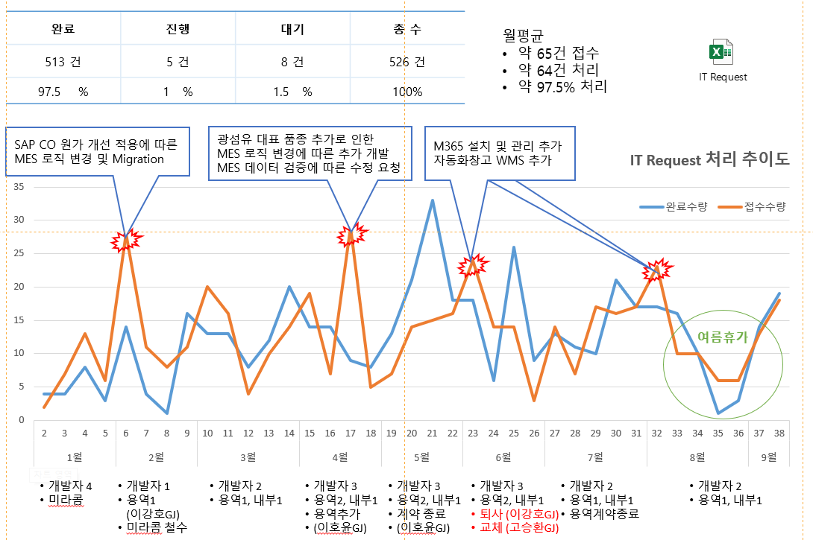

 |  |  |  |  |  |  |  | 45 | 35
 |  |  |  |  |  |  |  | 46 | 37
 |  |  |  |  |  |  |  | 47 | 33
 |  |  |  |  |  |  |  | 48 | 28

IT Request
집중 처리
IT Request 처리 추이도
TFO WMS 오픈 및 유지 관리
수입광섬유 로직 개발
SK IDC 이전 준비

3사 네트워크 분리
및 시스템 분리

M365 / SFA WMS
시스템 유지 관리 추가
SAP CO 원가 개선
MES 로직 변경 및 Migration
광섬유 대표 품종 추가
MES 로직 변경 및 데이타 검증
IT Request
집중 처리
M365 / SFA WMS
시스템 유지 관리 추가
안산 MES Open
안정화

퇴사
퇴사
퇴사예고

용역 고승환
용역 고승환 <-> 노희만
IT 임영두

퇴사예고
퇴사

미라콤 철수
용역 이강호
용역 이강호 <-> 고승환

4

3
2

7

3
1
2

workweek
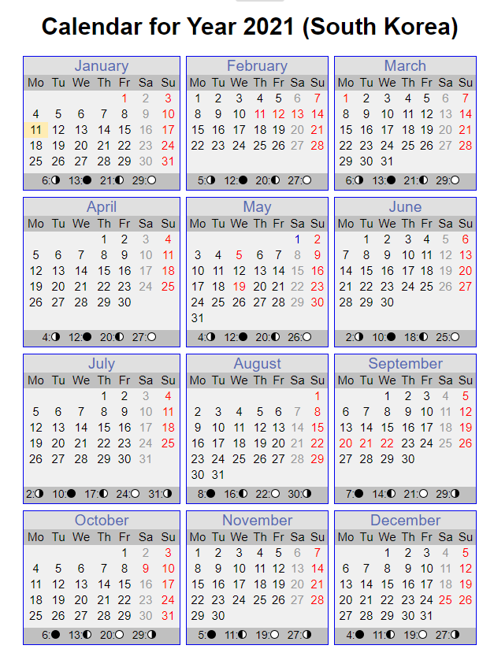
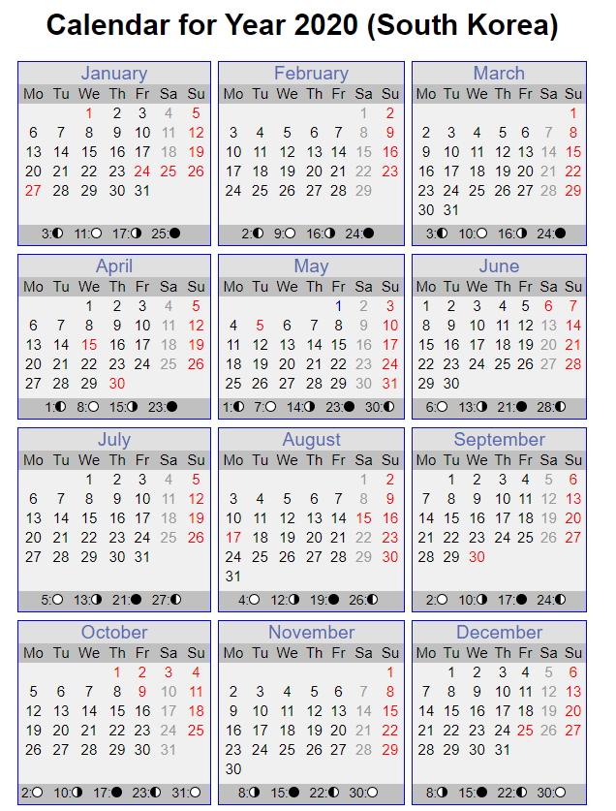
https://www.timeanddate.com/calendar/?year=2020&country=70

